人物基本属性
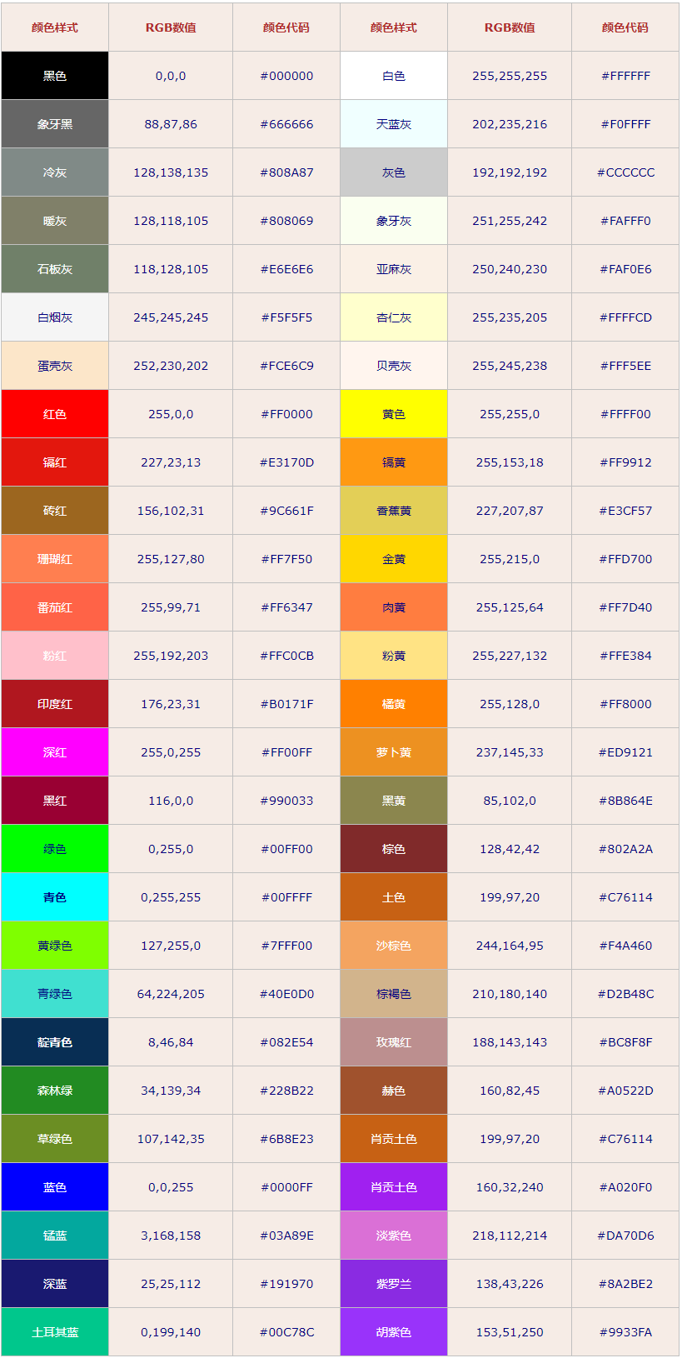
此表更新日期为2023/2/16/1:00 作者:OvO
姓名 | 昵称 | 自称 | 出生日期（年月日） | 年龄 | 职业 | 专业（没有就填空）
未柍(系统) | 柍 | 我 | 1月1日(未柍随手填的) | 6(外表年龄) | 系统娘 | 无
智力（表示聪明程度，标准值为100，影响技能学习。可通过学习技能和技能等级提升增加） |  |  |  |  |  | 999

魅力（影响好感度加成，分为基础值和调整值，标准值100。可以再15岁前增加，可通过特殊手段在十五岁后增加） |  |  |  |  |  | 150

体质（影响行动次数，标准值100，可通过练习和特质增加，决定体力） |  |  |  |  |  | 60

敏捷（标准值100，用于修正体力消耗和技术，可通过啪啪啪和特性增加） |  |  |  |  |  | 50

意志力（标准值100，用于对抗催眠、洗脑、交涉等行动，可通过练习和特性增加，影响精力） |  |  |  |  |  | 999

PS：体力、敏捷、意志会受年龄影响得到修正，萝莉角色的各项标准值不为100，应适当降低。

发色：R=21 G=139 B=184

肤色：R=251 G=242 B=227

瞳色（左）：R=6 G=235 B=0

瞳色（右）：R=6 G=235 B=0

身高（请在五项中进行选择）：幼小√ 娇小 普通 高大 巨大

体重（请在五项中进行选择）：瘦削 纤细 √ 普通 丰满 肥胖

人物素质（备用选项）

奸商 | 猫猫！(？) | 过度的关心 | 慵懒

嘴敏感度（负数代表痛感，0表示没感觉，正数代表快感）：默认0 经验次数（0为未使用，无负数）：0

乳房敏感度（负数代表痛感，0表示没感觉，正数代表快感）：默认1 经验次数（0为未使用，无负数）：0 |  |  |  |  |  | 乳房大小(胸围单位mm,0~49为AAA,50~99为AA,100~124为A,以类推每个等级+25):124 | 是否泌乳？否

乳头敏感度（负数代表痛感，0表示没感觉，正数代表快感）：默认2 经验次数（0为未使用，无负数）：0 |  |  |  |  |  | 长度（15~20mm）：15 乳孔直径（8~15mm）：8 颜色：R=255 G=192 B=203

阴蒂敏感度（负数代表痛感，0表示没感觉，正数代表快感）：默认3 经验次数（0为未使用，无负数）：0 |  |  |  |  |  | 长度（10~40mm）：10 直径（10~40mm）：10

尿道敏感度（负数代表痛感，0表示没感觉，正数代表快感）：默认-2 经验次数（0为处女，无负数）：0 |  |  |  |  |  | 直径（3~9mm）：3

膀胱敏感度（负数代表痛感，0表示没感觉，正数代表快感）：默认-2 经验次数（0为未使用，无负数）：0 |  |  |  |  |  | 容积（300~500ml）：350

阴道敏感度（负数代表痛感，0表示没感觉，正数代表快感）：默认1 经验次数（0为处女，无负数）：0 |  |  |  |  |  | 长度(萝莉40~70mm,成人70~120mm): 40 直径(萝莉10mm,成年20~30mm):10 | 阴唇颜色：R=255 G=192 B=203

子宫敏感度（负数代表痛感，0表示没感觉，正数代表快感）：默认-2 经验次数（0为处女，无负数）：0 |  |  |  |  |  | 容积（默认5ml）：5

卵巢敏感度（负数代表痛感，0表示没感觉，正数代表快感）：默认-3 经验次数（0为未使用，无负数）：0

肛门敏感度（负数代表痛感，0表示没感觉，正数代表快感）：默认-1 经验次数（0为处女，无负数）：0 |  |  |  |  |  | 直径（9~18mm）： 9 容积（500~800ml）：500

注意：各部位初始敏感度可在-5~5之间进行调整，经验次数为用该部位进行性行为的次数

人物图片和描述(以人物自己的口吻)
 | 宿主？怎么了生病了吗？我帮你看看。不是？自我介绍？呜～虽然不太明白为什么，未柍是系统除制作、商店等核心部分外其它所有系统的掌控者，嘛，虽然是这么说但实际上只安保部分算是完全掌控的。为什么用那种眼神看我？没有骗你喵。喵？！你在掏什么？禁止暴…唉？小鱼干！呜～用这个太无耻了喵。好吧，确实还是有一点权限的，不过我绝对没有改给你的价格喵(看向别处)……为什么要用这个外表？呜～不知道喵，我没有这部分记忆，是谁创造了我，为什么要创造我，为什么…要抛弃我。(未柍弄断一根蓝发，神情低落的看着)喵？我可不是真的猫啊，嘛，这次就特许宿主你的变态行为吧。(未柍毫不理会你的反应直接蜷缩在你的腿上睡了起来，微微惊讶之后你继续抚摸着她)“有一种养女儿的感觉，不过，挺好” 猫喜欢睡在纸箱里因为“纸箱”让她有安全感可以毫无顾忌的安睡。

